Categoría
Categoría del riesgo
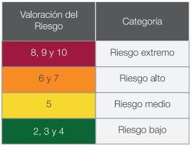

Probabilidad
Probabilidad del riesgo
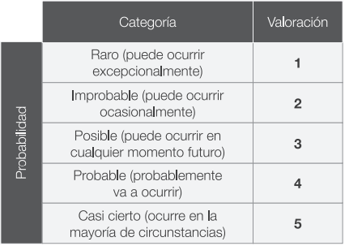

Valoración
Impacto del riesgo
